4731-1
工程款支付证书 |  |  |  |  |  |  |  |  |  |  |  |  |  |  | 本次
工程名称 |  | 汝州市2016年第一批农村公路建设项目七标段（二次） |  |  |  |  |  |  |  |  | 档案编号 |  | CD2016-106
合同金额 |  | 4,213,993.00 |  |  |  | 中标日期 | 2016.8.19 |  |  |  | 合作单位 |  | 完颜景涛13623753317 |  | CD2016-106 | 114 | 4731 | 汝州市2015年第一批农村公路建设项目七标段（二次） | 2016.8.19 | 4213993.00 | 潘美洲 | 100日历天 | 河南省 汝州市 | 河南公司孙健13635651222 | 杨贵涛18738918000 | 中标项目，中标通知书及施工合同原件在庐江 | √
决算金额 |  |  |  |  |  | 竣工日期 |  |  |  |  | ERP编号 |  | 4731
序号 | 工程款到账 |  |  | 开票情况 |  | 成本发票 | 扣管理费 |  | 代扣税金 |  | 其他扣款 |  | 实际支付
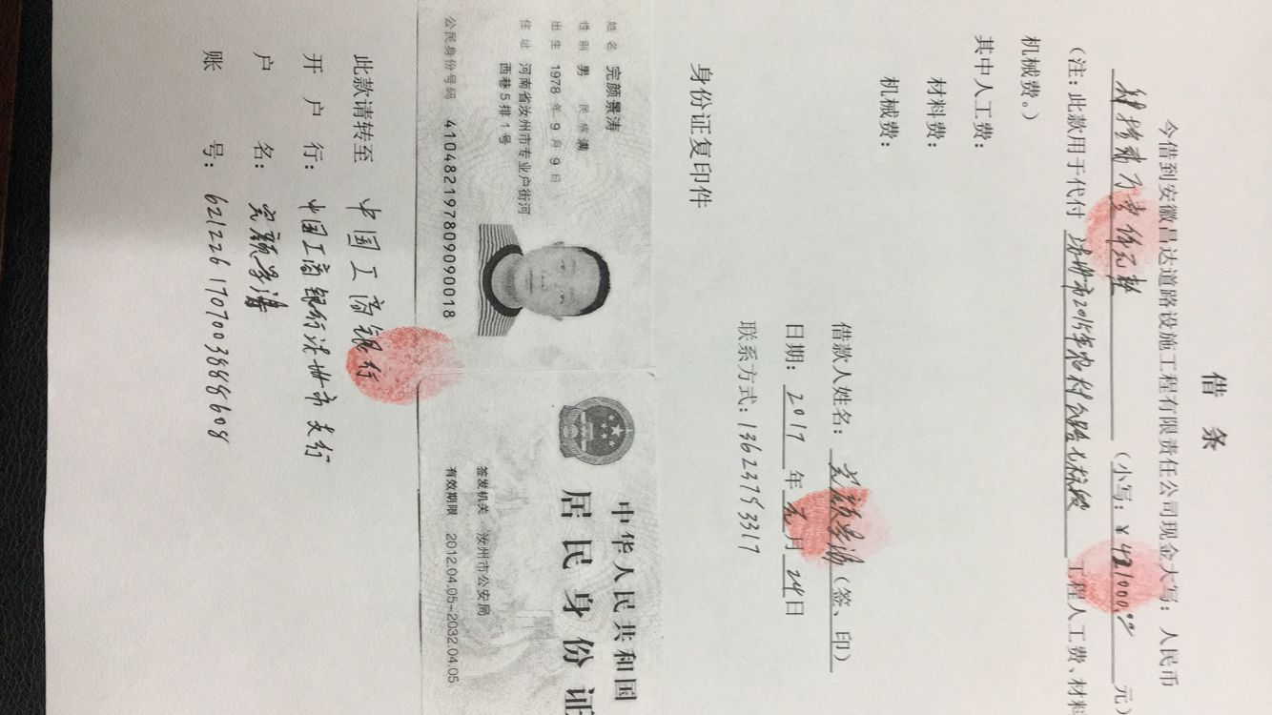
 | 日期 | 账户 | 金额 | 日期 | 金额 | 金额 | 比例 | 金额 | 税率 | 金额 | 金额 | 备注 | 户名 | 金额
1 | 2017-01-25 | 中 | 421,000.00 |  |  |  |  |  | 增值税及附加 |  | 151,560.00 | 工程预付款，暂扣36% |  | 269,440.00

 |  |  |  |  |  |  |  |  |  |  |  |  |  |  | 1、 | 中标通知书、施工合同原件在合肥；竣工验收报告原件在庐江 |  |  |  |  |  | 2、此次借条已提供 。？

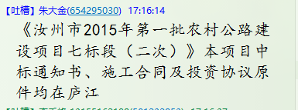
合计 |  | - | 421,000.00 | - | 0.00 | 0.00 | - | 0.00 | - | 0.00 |  | - |  | 269,440.00 | 6.39%
本次支付金额 |  | 小写 | 269,440.00 |  |  |  | 支付账号 |  | 完颜景涛 中国工商银行汝州市支行 |  |  |  |  |  | 完工证明？
 |  | 大写 | 269440 |  |  |  |  |  | 6212 2617 0700 3888 608
申请部门 意见 |  | 1、 | 中标项目，中标通知书及施工合同原件在庐江 |  |  |  |  |  | 2、此次借条已提供 （庐江）。
项目管理 意见 |  | 何总、朱总已同意支付（附表背面截图）。
财务审核 意见
质安稽查 意见 |  | 是□否□营改增项目，及材料款支付核实：
总经理审批

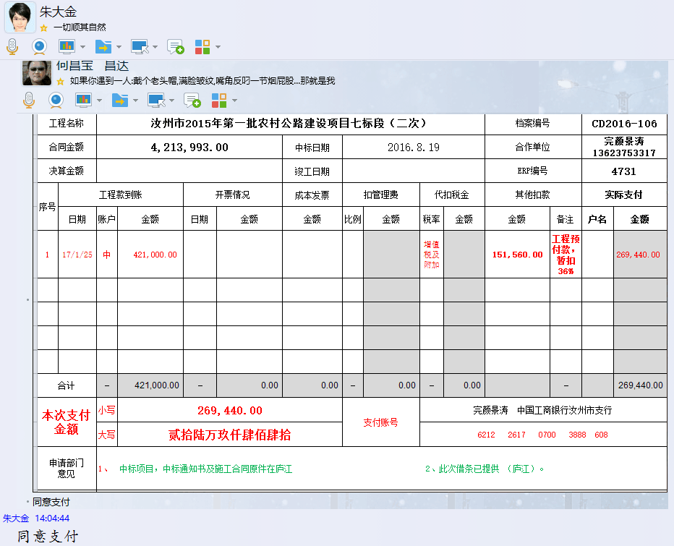

4731-1 (2)
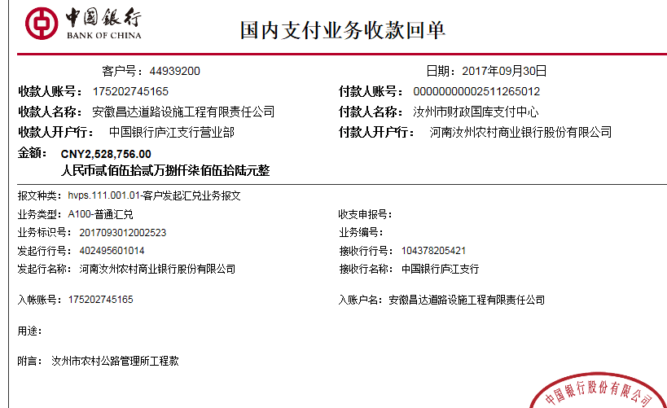
工程款支付证书 |  |  |  |  |  |  |  |  |  |  |  |  |  |  | 本次
工程名称 |  | 汝州市2016年第一批农村公路建设项目七标段（二次） |  |  |  |  |  |  |  |  | 档案编号 |  | CD2016-106
合同金额 |  | 4,213,993.00 |  |  |  | 中标日期 | 2016.8.19 |  |  |  | 合作单位 |  | 完颜景涛13623753317 |  | CD2016-106 | 114 | 4731 | 汝州市2015年第一批农村公路建设项目七标段（二次） | 2016.8.19 | 4213993.00 | 潘美洲 | 100日历天 | 河南省 汝州市 | 河南公司孙健13635651222 | 杨贵涛18738918000 | 中标项目，中标通知书及施工合同原件在庐江 | √
决算金额 |  |  |  |  |  | 竣工日期 |  |  |  |  | ERP编号 |  | 4731
序号 | 工程款到账 |  |  | 开票情况 |  | 成本发票 | 扣管理费 |  | 代扣税金 |  | 其他扣款 |  | 实际支付
 | 日期 | 账户 | 金额 | 日期 | 金额 | 金额 | 比例 | 金额 | 税率 | 金额 | 金额 | 备注 | 户名 | 金额
1 | 2017-01-25 | 中 | 421,000.00 |  |  |  |  |  | 增值税及附加 |  | 151,560.00 | 工程预付款，暂扣36% |  | 269,440.00
 | 本次
2 | 2017-09-30 | 中 | 2,528,756.00 |  |  |  |  |  | 增值税及附加 | 0.00 | 1,000.00 |  |  | 1,000,000.00
 |  |  |  |  |  |  | 2017.2.16办理外经证费用500 +2017.8.11核销外经证费用500 |  |  |  | 1,527,756.00 | 暂扣

 |  |  |  |  |  |  |  |  |  |  |  |  |  |  | 1、 | 中标通知书、施工合同原件在合肥；竣工验收报告原件在庐江 |  |  |  |  |  | 2、此次借条已提供 。？

合计 |  | - | 2,949,756.00 | - | 0.00 | 0.00 | - | 0.00 | - | 0.00 | 1,680,316.00 | - |  | 1,269,440.00 | 23.73%
本次支付金额 |  | 小写 | 1,000,000.00 |  |  |  | 支付账号 |  | 完颜景涛 中国工商银行汝州市支行 |  |  |  |  |  | 完工证明？
 |  | 大写 | 1000000 |  |  |  |  |  | 6212 2617 0700 3888 608
申请部门 意见 |  | 1、 | 中标项目，中标通知书及施工合同原件在庐江 |  |  |  |  |  | 2、此次借条已提供 。?
项目管理 意见 |  | 何总、朱总已同意支付（附表背面截图）。
财务审核 意见
质安稽查 意见 |  | 是□否□营改增项目，及材料款支付核实：
总经理审批

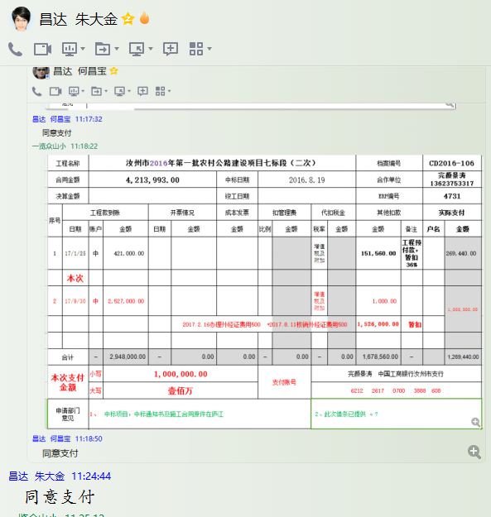

4731-1 (3)
工程款支付证书 |  |  |  |  |  |  |  |  |  |  |  |  |  |  |  | 本次
工程名称 |  | 汝州市2015年第一批农村公路建设项目七标段（二次） |  |  |  |  |  |  |  |  | 档案编号 |  | CD2016-106
合同金额 |  | 4,213,993.00 |  |  |  | 中标日期 | 2016.8.19 |  |  |  | 合作单位 |  | 完颜景涛13623753317 |  |  | CD2016-106 | 114 | 4731 | 汝州市2015年第一批农村公路建设项目七标段（二次） | 2016.8.19 | 4213993.00 | 潘美洲 | 100日历天 | 河南省 汝州市 | 河南公司孙健13635651222 | 杨贵涛18738918000 | 中标项目，中标通知书及施工合同原件在庐江 | √
决算金额 |  |  |  |  |  | 竣工日期 |  |  |  |  | ERP编号 |  | 4731
序号 | 工程款到账 |  |  | 开票情况 |  | 成本发票 | 扣管理费 |  | 代扣税金 |  | 其他扣款 |  | 实际支付
 | 日期 | 账户 | 金额 | 日期 | 金额 | 金额 | 比例 | 金额 | 税率 | 金额 | 金额 | 备注 | 户名 | 金额
1 | 2017-01-25 | 中 | 421,000.00 | 2017-09-20 | 2527756.00 |  |  |  | 增值税及附加 |  | 151,560.00 | 工程预付款，暂扣36% | 完颜景涛 | 269,440.00

2 | 2017-09-30 | 中 | 2,528,756.00 | 2017-09-20 | 421000.00 |  |  |  | 增值税及附加 | 0.00 | 1,000.00 |  | 完颜景涛 | 1,000,000.00
 |  |  |  |  |  |  | 2017.2.16办理外经证费用500 +2017.8.11核销外经证费用500 |  |  |  | 1,527,756.00 | 暂扣
 | 本次
3 | 申请退上次的暂扣款：151560+1527756=1679316元； |  |  |  |  |  |  |  | 水利 | 1,593.92 | -1,679,316.00 | 退 | 12月材料 | 1,515,788.09
 |  |  |  |  |  |  |  |  | 增值税及附加税 | 161,933.99

 |  |  |  |  |  |  |  |  |  |  |  |  |  |  |  | 1、 | 中标通知书、施工合同原件在合肥；竣工验收报告原件在庐江 |  |  |  |  |  | 2、此次借条已提供 。？

合计 |  | - | 2,949,756.00 | - | 2,948,756.00 | 0.00 | - | 0.00 | - | 163,527.91 | 1,000.00 | - |  | 2,785,228.09 | 0.00 | #REF!
本次支付金额 |  | 小写 | 1,515,788.09 |  | 完颜景涛 | 0.00 |  | 支付账号 | 完颜景涛 中国工商银行汝州市支行 6212 2617 0700 3888 608 |  |  |  |  |  |  | 完工证明？
 |  | 大写 | 1515788.09 |  | 材料 | 1,515,788.09 |  |  | 详见委托支付函
申请部门 意见 |  | 1、 | 中标项目，中标通知书及施工合同原件在庐江 |  |  |  |  |  | 2、此次无借条。
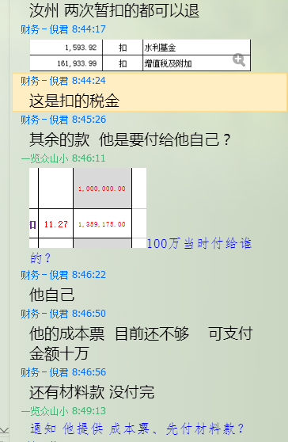
项目管理 意见 |  | 何总、朱总已同意支付（附表背面截图）。
财务审核 意见
质安稽查 意见 |  | 是□否□营改增项目，及材料款支付核实：
总经理审批 |  |  |  |  |  |  |  | 董事长审批

